关系图
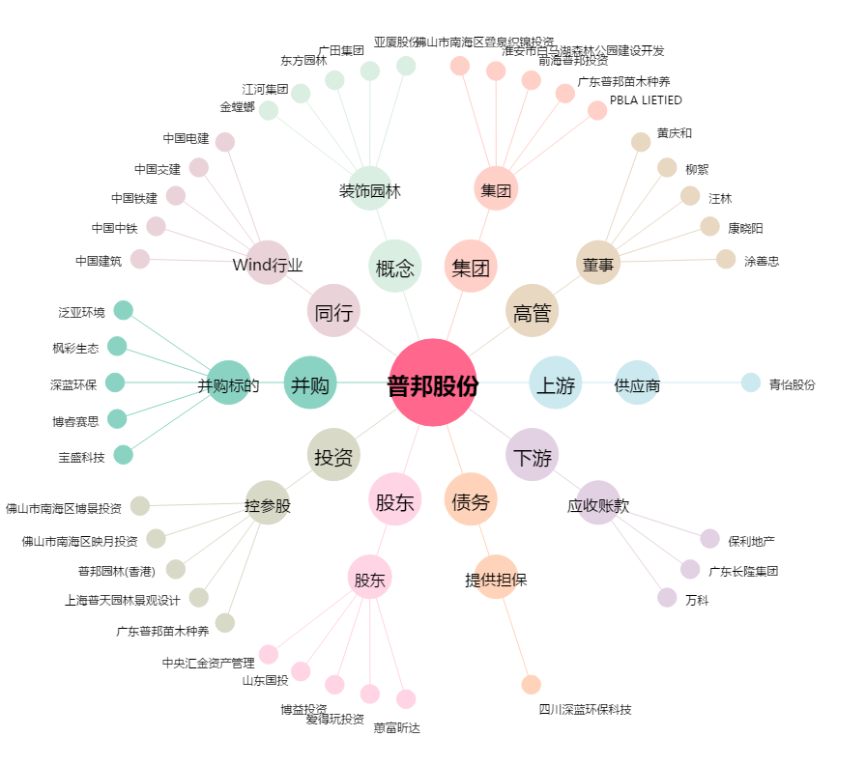
普邦股份[002663.SZ] - 关系概览图

